Formato PM_01 CGSC - PLAN
CONTRALORÍA GENERAL DE SANTIAGO DE CALI
FORMATO PM_01 CGSC - PLAN

Entidad auditada (1): DISTRITO SANTIAGO DE CALI
Nombre del ejercicio de fiscalizacion (2): Auditoría de Cumplimiento a la liquidación y recaudo del impuesto de Estampilla Pro-Cultura en el Distrito Especial de Santiago de Cali”. Vigencia 2020
Tipo de ejercicio de fiscalización (3) |  | Auditoría de cumplimiento
Fecha de suscripción (4): 14 de Septiembre de 2021 |  | Vigencia PVCFT (5): 2020

FORMULACIÓN DEL PLAN DE MEJORAMIENTO |  |  |  |  |  |  |  |  |  | AVANCE DEL PLAN DE MEJORAMIENTO
N° hallazgo (6) | Descripción de la condición y causa del hallazgo (7) | Connotación del hallazgo (8) | Macroproceso, criterio u otro (9) | Acción de Correctiva (10) | Meta (11) | Fuente de verificación (12) | Lugar de verificación (13) | Fecha terminación de la Actividad (14) | Responsable (Nombre y Cargo) (15) | Descripción del avance de la acción (16) | Fecha de Corte del Avance (17) | % de Avance (18)
No. 1 | 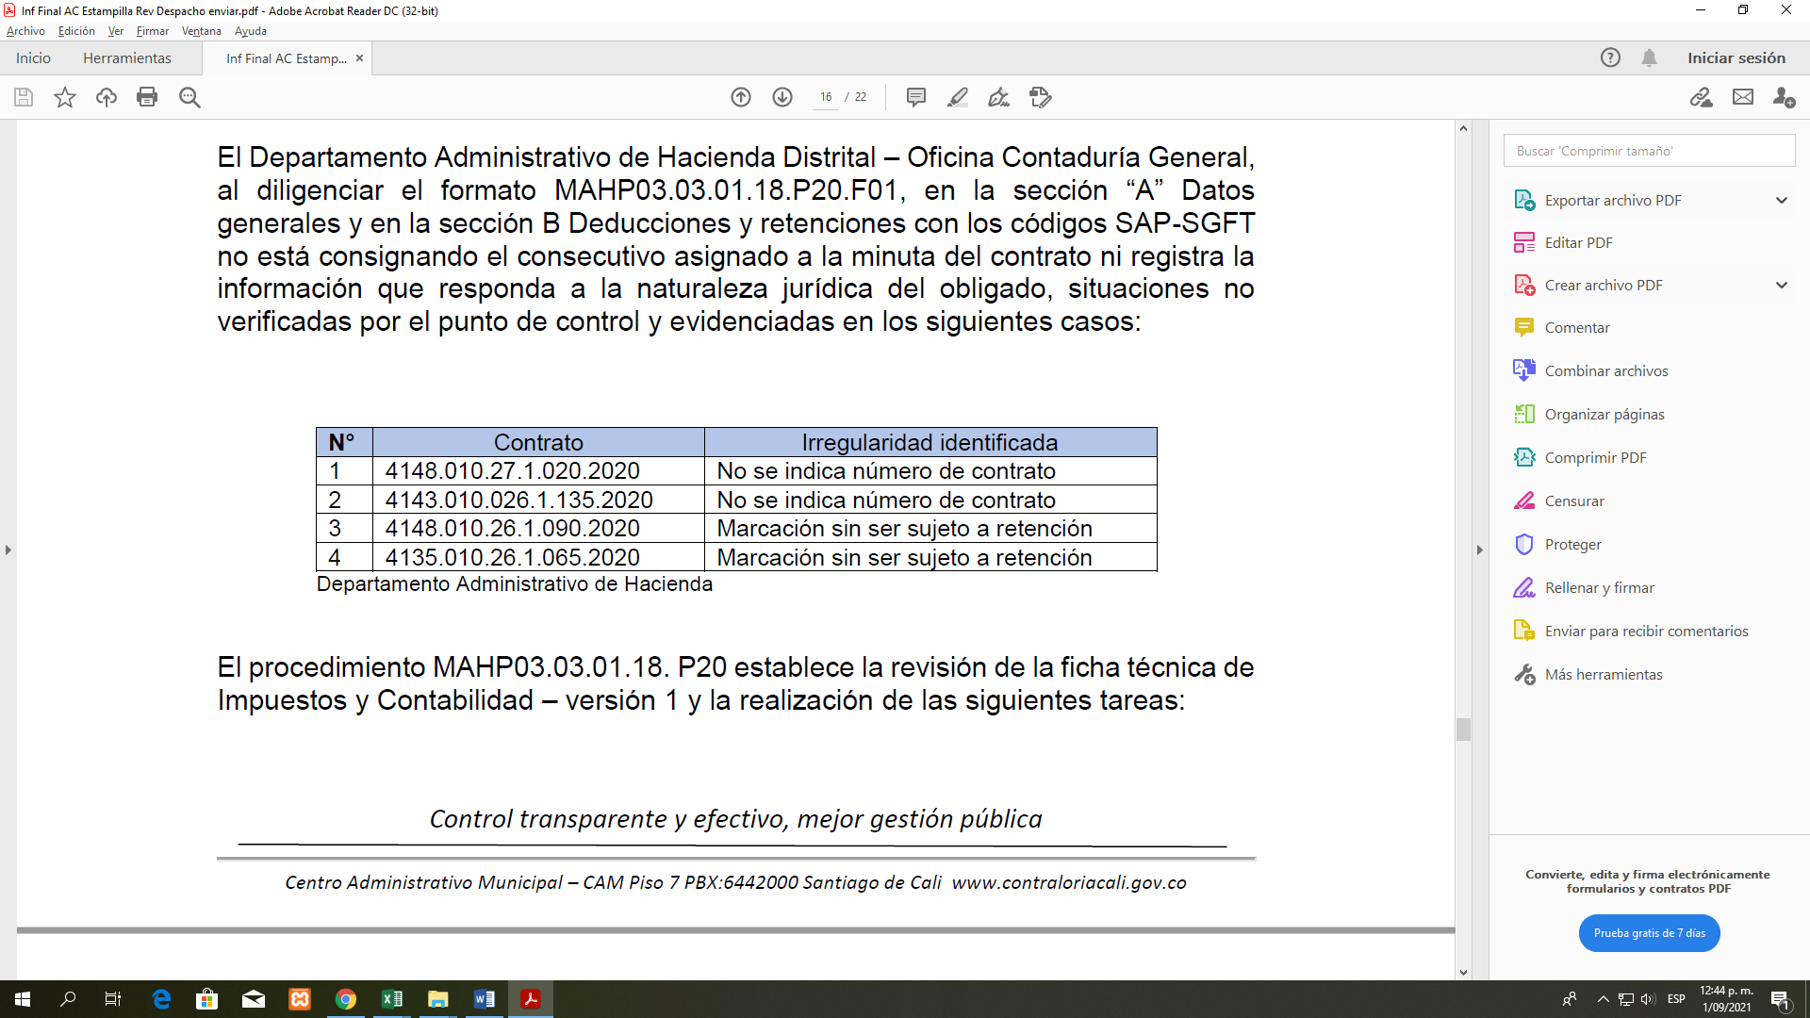 Diligenciamiento inexacto de las Fichas Técnicas de Impuestos y Contabilidad. El Departamento Administrativo de Hacienda Distrital – Oficina Contaduría General, al diligenciar el formato MAHP03.03.01.18.P20.F01, en la sección “A” Datos generales y en la sección B Deducciones y retenciones con los códigos SAP-SGFT no está consignando el consecutivo asignado a la minuta del contrato ni registra la información que responda a la naturaleza jurídica del obligado, situaciones no verificadas por el punto de control y evidenciadas en los siguientes casos: Es deber de la entidad diligenciar los formatos o fichas técnicas de impuesto y contabilidad con información fidedigna que permita conocer de manera inmediata la situación y naturaleza jurídica del obligado. Lo anterior se origina presuntamente por deficiencias en los controles y seguimiento al diligenciamiento de las fichas técnicas de Impuestos y Contabilidad, generando desinformación y falencias en la toma de decisiones. | Administrativa | Criterio de evaluación | Realizar reinduccion al personal encargado de la elaboración de la Ficha Técnica de Impuestos y contabilidad con base al instructivo diseñado para tal fin. | Un (1) acta de reunión | Acta de reunión | Oficina de la Contaduría General | 2022-03-31 | Diana Ceneida Trejos Mena - Jefe de oficina Contaduría General | A la fecha se han socializado los ajustes al formato de ficha tecnica de Impuestos y Contabilidad para la vigencia 2022 mediante los canales de comunicacion que tiene la entidad y a cada uno de los correos institucionales del personal de la Oficina de la Contaduria encargados de la Elaboracion de la ficha Tecnica de Impuestos y Contabilidad. Adicionalmente se realiza acta 4131.060.3.2.149 del 30 de Diciembre donde se indican los ajustes realizados en el formato de ficha tecnica. Mediante ACTA No. 4131.060.3.2.009 del 07/feb/2022 y con el objetivo de Realizar reinducción al personal encargado de la elaboración de la Ficha Técnica de Contaduría General de Santiago de Impuestos y contabilidad, se evidencia el cumplimiento y cierre de la accion. | 2022-06-22 | 100%
 |  |  |  | Actualización del procedimiento MAHP03.03.01.18.P20 Elaboración y Revisión Ficha Técnica de Impuestos y Contabilidad | Un (1) acta de reunión | Procedimiento Ficha técnica de Impuestos y Contabilidad | Oficina de la Contaduría General | 2022-07-31 | Diana Ceneida Trejos Mena - Jefe de oficina Contaduría General | Mediante mesas de trabajo realizadas en la oficina de la contaduria y de forma virtual, se realizaron ajustes al procedimiento de ficha tecnica de Impuestos y Contabilidad. Se realiza mesa de trabajo y queda registrada en acta con Numero, 4131.060.3.2.121. del 15 de octubre y con asunto, Revisar procedimiento P20 de Elaboracion de Ficha Tecnica. Adicionalmente, se realiza acta 4131.060.3.2.149 del 30 de Dciembre donde se indican los ajustes realizados en el formato de ficha tecnica persona Juridica. Se registra mediante acta con radicado numero 4131.060.3.2.047 del 28 de marzo de 2022 y con objetivo Validar procedimento nuevo de elaboracion y revision de fichas rtecnica de impuestos y contabilidad persobna juridica ( MAHP03.03.01.P025) que se continuan con las mesas de trabajo durante la Vigencia en aras de dejar en firme la actualizacion del procedimiento de fichas tecnicas | 2022-06-22 | 100%
 |  |  |  | Socializacion del procedimiento MAHP03.03.01.18.P20 Elaboración y Revisión Ficha Técnica de Impuestos y Contabilidad | Un (1) acta de socializacion | Acta de Socializacion Listado de asistencia | Oficina de la Contaduría General | 2022-08-31 | Diana Ceneida Trejos Mena - Jefe de oficina Contaduría General | Se encuentra en proceso de actualizacion el procedimiento de elaboracion y revision de la ficha tecnica de impuestos y contabilidad, por tal razon al terminar se realizara el acta final de socializacion del procedimiento, a la fecha se han socializado los ajustes al formato de ficha tecnica de Impuestos y Contabilidad para la vigencia 2022 mediante los canales de comunicacion que tiene la entidad. a su vez socializando los lineamientos mediante circular a los organismos para que acaten los ajustes realizados y actuen en consecuencia en cada uno de sus organismos. Mediante ACTA No. 4131.060.3.2.076 del 12 de mayo del 2022 y con objetivo Socializar el Procedimiento de elaboración y revisión ficha técnica de impuestos y contabilidad - Persona Jurídica MAHP03.03.01. P025, se socializo el procedimiento. | 2022-06-22 | 100%
No. 2 | Deficiencias en la Identificación de las Entidades Retenedoras. En el Departamento Administrativo de Hacienda Distrital - Subdirección de Impuestos y Rentas no se cuenta con una relación actualizada de las entidades retenedoras de la Estampilla Pro Cultura; tampoco tienen establecido los contribuyentes que declaran y el cumplimiento del plazo previsto para la declaración. El Decreto Extraordinario No.411.0.20.0259 de 2015 (mayo 06 de 2015) “Por el cual se compilan los Acuerdos 0321 de 2011, 0338 de 2012, 0339 de 2013, 0346 de 2013, 0357 de 2013 y el 0380 de 2014, que conforman el Estatuto Tributario Municipal", determina actividades que obligan a la administración a conocer de manera caracterizada todos los sujetos activos, sujetos pasivos, plazos de la imposición fiscal. Es deber de la entidad contar con herramientas administrativas eficientes que permitan el seguimiento a los cobros y recaudos realizados con ocasión del cumplimiento de la norma fiscal. Lo anterior es causado presuntamente por deficiencias de control y monitoreo en las actividades de recaudo que permitan la trazabilidad de toda la información proveniente del recaudo de los recursos originados en la estampilla Pro Cultura; generando ineficiencia y riesgos en el cumplimiento de las políticas públicas del ente territorial. | Administrativa | Criterio de evaluación | Realizar mesa de trabajo para la entrega de informacion por parte del proceso de Inspeccion y vigilancia de la Secretaria de Educacion, con el fin de obtener una base actualizada de los sujetos pasivos de la estampilla pro cultura | Un (1) Acta de reunion | Acta de reunión | Oficina Tecnica de Fiscalizacion y Determinacion | 2021-09-30 | Diego Fernando Lopez Cardona-Jefe de la oficina Tecnica operativa de Fiscalizacion y Determinacion | Se realizó reunión según Acta No 4131.040.14.12.128 del 29/sep/2021, Objetivo: Realizar reunion con lider del proceso de Inspeccion y Vigilancia de la Secretaria de Educacion, con el fin de obtener una base de datos actualizada de sujetos pasivos de la estampilla procultura | 2021-12-31 | 100%
 |  |  |  |  | Una (1) Base de datos actualizada | Base de datos | Oficina Tecnica de Fiscalizacion y Determinacion | 2021-12-31 | Diego Fernando Lopez Cardona-Jefe de la oficina Tecnica operativa de Fiscalizacion y Determinacion | Se realizó reunión según Acta No. 4131.041.3.59.198 del 30/dic/2021, Objetivo: Realizar mesa de trabajo para recibir la base de datos actualizada de las Entidades Educativas, sujetos pasivos de la Estampilla Procultura. | 2021-12-31 | 100%
 |  |  |  | Socializar a los agentes retenedores de la Estampilla Pro cultura la normatividad vigente | Un (1) meet dirigido a los contribuyentes sujetos pasivos de la Estampilla Pro cultura | Listado de Asistencia | Oficina Tecnica de Fiscalizacion y Determinacion | 2022-02-28 | Diego Fernando Lopez Cardona-Jefe de la oficina Tecnica operativa de Fiscalizacion y Determinacion | Se realizo un meet de capacitacion a los diferentes contribuyentes de la Estampilla Pro cultura, la cual se evidencia en el Acta No. 4131.040.3.90.6 de febrero 18 de 2022 cuyo OBJETIVO: Capacitar a las entidades educativas y entidades descentralizadas sobre la Estampilla Procultura Decreto 0416 junio 25 de 2021. | 2022-03-31 | 100%
 |  |  |  | Incluir en el Calendario Tributario el plazo para el cumplimiento del pago de la Estampilla Procultura | Un (1) calendario tributario | Calendario Tributario | Oficina Tecnica de Fiscalizacion y Determinacion | 2022-02-28 | Diego Fernando Lopez Cardona-Jefe de la oficina Tecnica operativa de Fiscalizacion y Determinacion | El Calendario Tributario fué publicado en el link https://www.cali.gov.co/hacienda/publicaciones/50130/calendario_tributario/ El cual presenta los plazos para declarar y pagar por concepto de Estampilla Procultura | 2022-03-31 | 100%
No. 3 | 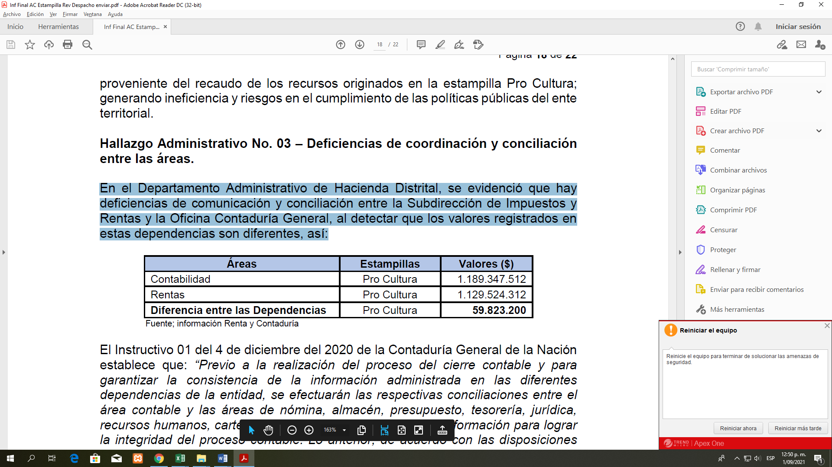 Deficiencias de coordinación y conciliación entre las áreas. En el Departamento Administrativo de Hacienda Distrital, se evidenció que hay deficiencias de comunicación y conciliación entre la Subdirección de Impuestos y Rentas y la Oficina Contaduría General, al detectar que los valores registrados en estas dependencias son diferentes, así: El Instructivo 01 del 4 de diciembre del 2020 de la Contaduría General de la Nación establece que: “Previo a la realización del proceso del cierre contable y para garantizar la consistencia de la información administrada en las diferentes dependencias de la entidad, se efectuarán las respectivas conciliaciones entre el área contable y las áreas de nómina, almacén, presupuesto, tesorería, jurídica, recursos humanos, cartera y demás áreas proveedores de información para lograr la integridad del proceso contable. Lo anterior, de acuerdo con las disposiciones señaladas en los numerales 3.2.14 análisis, verificación y conciliación de información y 3.2.16 cierre contable”. La Resolución 193 de 2016 Contaduría General de la República anexo procedimiento para la evaluación de control interno contable establece que: “Entidades deberán adelantar todas las acciones de orden administrativo necesarias para efectuar un cierre integral de la información producida en todas las áreas que generan hechos económicos, tales como cierre de compras, ventas, tesorería y presupuesto; recibo de satisfacción de bienes y servicios; reconocimiento de derechos; elaboración e inventarios de bienes, legalización de cajas menores, viáticos y gastos de viaje, anticipo a contratistas y proveedores, conciliaciones y verificación de operaciones reciprocas”. Lo anterior, se presenta presuntamente por deficiencias en la coordinación, conciliación y comunicación entre las diferentes dependencias que generan información contable, lo que origina incertidumbre en las cifras presentadas en los estados financieros de la entidad. | Administrativa | Criterio de evaluación | Crear base de datos que contenga los titulos valores de estampilla Procultura de las Vigencias a cobrar. | Una (1) base de Datos | Un Informe trimestral | Oficina Tecnica Operativa de cobro Coactivo de la Subdirección de Tesorería. | 2022-03-31 | Claudia Lorena Muñoz Orozco Jefe Oficina Tecnica Operativa de cobro Coactivo | A la fecha se dispone de informe de gestión con corte a 23 de diciembre de 2021, en el cual se da cuenta del avance logrado. Se guarda evidencia en la correspondiente carpeta. 2. se realiza Acta No 046 cuyo objetivo fue la CONCILIACION DE SALDOS A 31 DIC ESTAMPILLA PROCULTURA. 3. se relaciona Informe de Gestión de Enero - Coactivo como seguimineto a la acción. 4. Informe de Gestión de Febrero - Coactivo como seguimineto a la acción. 5. Informe de Gestión de Marzo - Coactivo como seguimineto a la acción. 6. Informe de Gestión de Abril - Coactivo como seguimineto a la acción. | 2022-06-23 | 100%
 |  |  |  | Solicitar trimestralmente mediante comunicación a través del sistema de gestión documental a la Subdirección de Tesorería los saldos de cuentas por cobrar de Estampilla Procultura | Una (1) conciliacion trimestral realizada entre la Oficina de la Contaduria y la subdirección de Tesoreria | Sistema de Gestion Administrativo Financiero y Territorial -SAP Comunicaciones Oficiales | Oficina de la Contaduría General | 2022-03-31 | Diana Ceneida Trejos Mena - Jefe de oficina Contaduría General | Se envio oficio con numero de radicado 202141310600021324 del 23 de diciembre de 2021 la solicitud de informacion con respecto a los saldos de las cuentas por cobrar de las rentas enunciadas, con corte al 31 de diciembre de 2021, generados y exportados del módulo TRM del SGAFT-SAP. para realizar la conciliación de los saldos de las cuentas por cobrar de las rentas de Estampilla Procultura y Saldos a favor de contribuyentes, que figuran en el módulo de rentas PSCD frente a los saldos del módulo de contabilidad GL1, Mediante ACTA No. 4131.060.3.2.046 del 28/mar/2022 y con objetivo Realizar conciliación entre la Oficina de la Contaduría General y la Oficina Técnica Operativa de Cobro Coactivo (Subdirección de Tesorería) respecto de los saldos a 31/12/2021 correspondientes a las cuentas _por cobrar ppr concepto de Estampa Pro-Cultura, se evidencia la realizacion de la conciliacion entre los organismos con el fin de aegurar la calidad de la informacion. | 2022-06-22 | 100%
No. 4 | Deducción que no aplica En el Departamento Administrativo de Hacienda Distrital – Oficina Contaduría General, se evidenció que los contadores no conocen el marco jurídico por el cual a los Fondos Mixtos y las Sociedades de Economía Mixta de naturaleza pública no se les aplican el hecho imponible y tarifas establecidos en el Estatuto Tributario Municipal; razón para que se impute la carga fiscal en todos los casos. El artículo 30 del Acuerdo No.0434 del 2017 del Concejo Municipal “Por el cual se modifica parcialmente el Estatuto Tributario Municipal y se dictan otras disposiciones” determina las excepciones para el recaudo de la imposición fiscal “Estampilla Pro Cultura”. Es deber del Departamento Administrativo de Hacienda Municipal liquidar las cargas tributarias atendiendo el hecho generador y sus excepciones. Lo anterior se origina presuntamente por debilidades en las labores de control y supervisión por parte de la Oficina Contaduría General del Distrito, en el diligenciamiento de las fichas técnicas, lo que genera cobro deficiente por el reproceso de la actividad administrativa. | Administrativa | Criterio de evaluación | Realizar capacitación a los contadores en normatividad relacionada con la Estampilla Procultura | Un (1) acta de capacitación, listado de asistencia | Acta de reunión Fichas Técnicas de Impuestos y Contabilidad. | Oficina de la Contaduría General | 2022-03-31 | Diana Ceneida Trejos Mena - Jefe de oficina Contaduría General | Se realizo capacitacion presencial el dia 14 de octubre del 2021 sobre las estapillas distritales incluyendo la estampilla procultura asegurando la retroalimentacion al personal de la Oficina de la Contaduria, quedando evidenciado en el ACTA No. No. 4131.060.3.2.123 del 14/oct/2021 y con objetivo Realizar capacitación a los contadores en normatividad relacionada con la Estampilla Procultura, Estampilla Pro Desarrollo Urbano, Adulto Mayor, Santiago de Cali Distrito Especial, Facturación y Documentos Electrónicos DIAN Se realizo cronograma de capacitacion propuesto para la vigencia 2022 en el cual se incluyo capacitacion en normatividad tributaria y actualizaciones que se presenten. Pendiente su realizacion en las fechas establecidas. | 2022-06-22 | 100%
 |  |  |  | Elaborar un documento tributario (Guia) actualizado que permita la consulta de la normatividad | Una (1) Guia Tributaria | Documento Guia | Oficina de la Contaduría General | 2022-09-13 |  | Teniendo como base la fecha de vencimiento de la accion, se realiza una programacion de las mesas de trabajo y reuniones con el objetivo de proponer un documento tributario que sirva de guia a los contadores encargados de elaborar la ficha tecnica. Se creo un archivo " guia tributaria" donde se realiza una sistesis de la normativida vigente y su aplicacion en Distrito de Santiago de Cali, el cual se compartio mediante un Drive con el personal de la Oficina de la Contaduria con el objetivo de tener como apoyo y guia de consulta en los momentos de Causacion de las respectivas cuentas por Pagar. A continuacion se rejistra el link donde se puede ingresar al archivo. https://docs.google.com/spreadsheets/d/1b1XE8k4ULInaWX80jSVYMl4uaPgNZR2_/edit?usp=sharing&ouid=110934192353695161058&rtpof=true&sd=true | 2022-06-22 | 100%
 |  |  |  | Asegurar la revisión de la ficha tecnica para contratos suscritos con personas juridicas previo al envio al organismo contratante. | Una (1) ficha tecnica revisada y aprobada | Ficha Tecnica | Oficina de la Contaduría General | 2022-09-13 |  | A traves de correo electronico institucional enviado por la jefe de la oficina de la Contaduria General de santiago de Cali, se designa una persona encargada de la oficina de la contaduria general de santiago de cali para la verificacion de la ficha tecnica de persona juridica Mediante mesas de trabajo realizadas en la oficina de la contaduria y de forma virtual, se realizaron ajustes al procedimiento y al formato de ficha tecnica de Impuestos y Contabilidad, la cual queda registrada en acta con Numero, 4131.060.3.2.121. del 15 de octubre Adicionalmente se realiza acta 4131.060.3.2.149 del 30 de Diciembre donde se indican los ajustes realizados en el formato de ficha tecnica. Se ajusto y se valido el formato de la ficha tecnica quedando el respectivo registro en la herramienta DARUMA y socializado en los canales de comunicacion de la entidad Distrital. | 2022-06-22 | 100%
 |  |  |  | Diseñar un indicador para realizar seguimiento a la optima elaboracion de las fichas Tecnicas | Un (1) indicador de cumplimiento | Indicador de Cumplimiento | Oficina de la Contaduría General | 2022-09-13 |  | Teniendo como base la fecha de vencimiento de la accion, se realiza una programacion de las mesas de trabajo y reuniones con el objetivo de proponer un documento tributario y revisar la informacion correspondiente a la ficha tecnica y el indicador para realizar seguimiento a la optima elaboracion. | 2022-06-22 | 60%

 | JORGE IVAN OSPINA GÓMEZ |  | FULVIO LEONARDO SOTO RUBIANO
 | Alcalde de Santiago de Cali |  | Director del Departamento Administrativo de Hacienda Municipal.

 | DIANA CENEIDA TREJOS MENA |  | ERIKA SULEY ZAPATA LERMA
 | Jefe de Oficina Contaduría General |  | Subdirectora de Impuestos y Rentas

 | SANTIAGO HUNG DUQUE
 | Subdirector de Tesorería

